갑지
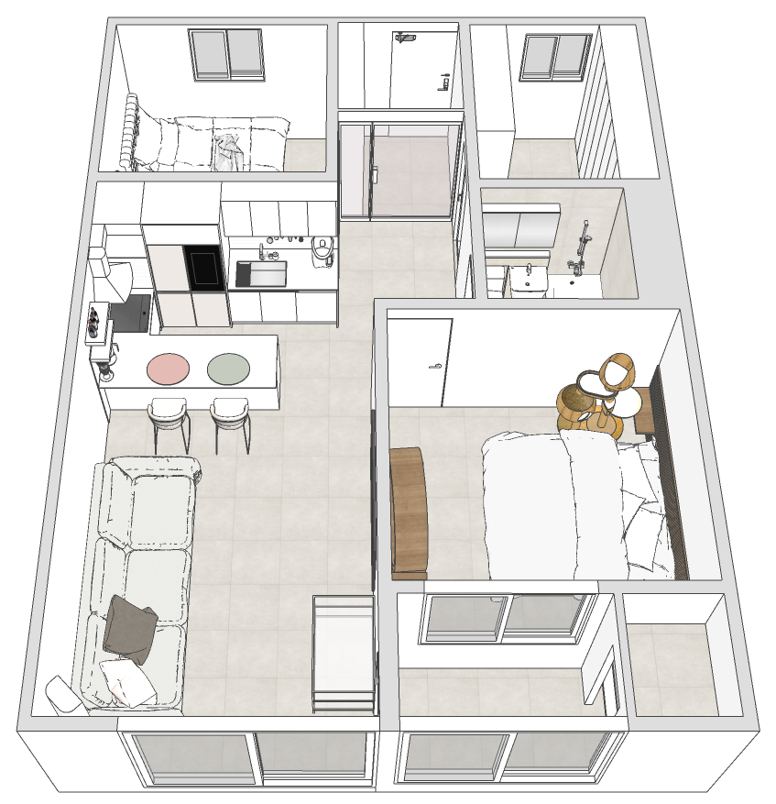
 | 현장정보
 | 현장명 | 용두동 신동아 아파트 102동803호
 | 고객님 성함 | 조희재 고객님
 | 견적서 제공일 | 2024.01.31
 | 착공 예정일 | 2024.01.31
工 事 名 : | 착수 보증금 | 없음

 | 견적금액
 | 직접공사비 | 45,782,548
 | 간접공사비 | 4,578,255
 | 총 견적금액 | 50,360,803
 | VAT제외(단수정리) | 50,300,000

 | 회사정보
 | 회사명 | 매치스인테리어
 | 번호 | 02-6949-5994
 | 주소 | 강서구 등촌동 660-9
 | 주소 | matchesinterior@naver.com
 | 담당자 이름 | 김진환 소장
 | 담당자 번호 | 010-9090-0484

 |  |  | 고객명 |  |  | 연락처 | 현장주소 |  |  |  | 계약일

 |  |  | 견적가 | 일금 | #REF! |  | 원정 | ( \ | #REF! | 원 ) | 담당자

